Riesgos Gestión
MAPA DE RIESGOS DE CORRUPCIÓN DEL PROCESO |  |  |  |  |  |  |  |  |  |  |  |  |  |  |  |  |  |  |  |  |  |  |  |  |  |  |  |  |  |  |  |  |  |  |  |  |  |  |  |  |  |  |  |  |  |  |  |  |  |  |  |  |  |  |  |  |  | Afectación Reputacional
 |  |  |  |  |  |  |  |  |  |  |  |  |  |  |  |  |  |  |  |  |  |  |  |  |  |  |  |  |  |  |  |  |  |  |  |  |  |  |  |  |  |  |  |  |  |  |  |  |  |  |  |  |  |  |  |  |  | Afectación Económica
 |  |  |  |  |  |  |  |  |  |  |  |  |  |  |  |  |  |  |  |  |  |  |  |  |  |  |  |  |  |  |  |  |  |  |  |  |  |  |  |  |  |  |  |  |  |  |  |  |  |  |  |  |  |  |  |  |  | Afectación Económica y Reputacional

Proceso: |  |  |  |  |  |  |  |  |  |  |  |  |  |  |  |  |  |  |  |  |  |  |  |  |  |  |  |  |  |  |  |  |  |  |  |  |  |  |  |  |  |  |  | Probabilidad | Porcentaje | Impacto | Porcentaje | Zona |  | Impacto | Zona | Probabilidad | Leve | Menor | Moderado | Mayor | Catastrófico |  |  |  | Afectación Económica Reputacional
Objetivo: |  |  |  |  |  |  |  |  |  |  |  |  |  |  |  |  |  |  |  |  |  |  |  |  |  |  |  |  |  |  |  |  |  |  |  |  |  |  |  |  | Máximo 2 veces al año | Muy Baja | Ejecución y administración de procesos | Muy Baja | 20% | Leve | 20% | Bajo | Muy Baja | Leve | Baja | Alta | Moderada | Moderada | Alto | Alto | Extremo |  | Afectación menor a 10 SMLMV . | 20% | Leve | El riesgo afecta la imagen de algún área de la organización. | 20% | Leve 20%
Alcance: |  |  |  |  |  |  |  |  |  |  |  |  |  |  |  |  |  |  |  |  |  |  |  |  |  |  |  |  |  |  |  |  |  |  |  |  |  |  |  |  | 3 a 24 veces por año | Baja | Fraude externo | Baja | 40% | Menor | 40% | Moderado | Baja | Leve | Baja | Baja | Baja | Moderada | Moderada | Alto | Extremo |  | Entre 10 y 50 SMLMV | 40% | Menor | El riesgo afecta la imagen de la entidad internamente, de conocimiento general nivel interno, de junta directiva y accionistas y/o de proveedores. | 40% | Menor-40%
Identificación del Riesgo |  |  |  |  |  |  |  |  |  |  | Impacto Inherente |  |  |  |  |  | Valoración |  | Afectación |  | Atributos |  |  |  |  |  | Residual |  |  |  |  |  |  |  |  | Planes de acción |  |  |  |  | 24 a 500 veces por año | Media | Fraude interno | Media | 60% | Moderado | 60% | Alto | Media | Leve | Moderada | Media | Moderada | Moderada | Moderada | Alto | Extremo |  | Entre 50 y 100 SMLMV | 60% | Moderado | El riesgo afecta la imagen de la entidad con algunos usuarios de relevancia frente al logro de los objetivos. | 60% | Moderado 60%
Referencia | Impacto | Causa Inmediata | Causa Raíz | Descripción del Riesgo | Clasificación del Riesgo | Frecuencia | Probabilidad Inherente | % | Afectación económica | Afectación Reputacional | Afectación económica % | Afectación Reputacional % | Impacto Inherente | % | Zona de riesgo Inherente | Sub Causas | Número de Control | Descripción del Control | Probabilidad | Impacto | Tipo | Implementación | Calificación % | Documentación | Frecuencia | Evidencia | Probabilidad Residual # Controles % | Impacto Residual # Controles % | Probabilidad Residual Final | % | Impacto Residual Final | % | Zona de Riesgo Final | Tratamiento | Plan de acción | Responsable | Fecha de Implementación | Fecha de Seguimiento | Seguimiento | Estado | mínimo 500 veces al año y máximo 5000 veces por año | Alta | Fallas tecnológicas | Alta | 80% | Mayor | 80% | Extremo | Alta | Leve | Moderada | Muy Alta | Alta | Alta | Alta | Alta | Extremo |  | Entre 100 y 500 SMLMV | 80% | Mayor | El riesgo afecta la imagen de la entidad con efecto publicitario sostenido a nivel de sector administrativo, nivel departamental o municipal. | 80% | Mayor 80%
 |  |  |  |  |  |  | #N/A |  |  |  |  |  | #N/A | 0% | #N/A |  |  |  |  |  |  |  |  |  |  |  |  |  | Muy Baja |  | #N/A |  |  |  |  |  |  |  |  |  | más de 5000 veces por año | Muy Alta | Relaciones laborales | Muy Alta | 100% | Catastrófico | 100% |  | Muy Alta | Leve | Alta | Muy baja | Baja | Baja | Moderada | Alta | Extremo |  | Mayor a 500 SMLMV | 100% | Catastrófico | El riesgo afecta la imagen de la entidad a nivel nacional, con efecto publicitario sostenido a nivel país | 100% | Catastrófico 100%
 |  |  |  |  |  |  |  |  |  |  |  |  |  |  |  |  |  |  |  |  |  |  |  |  |  |  |  |  |  |  |  |  |  |  |  |  |  |  |  |  |  |  |  |  |  |  |  |  |  |  |  |  |  |  |  |  |  |  | Mayor a 500 SMLMV | 100%
 |  |  |  |  |  |  | #N/A |  |  |  |  |  | #N/A | 0% | #N/A |  |  |  |  |  |  |  |  |  |  |  |  |  | Muy Baja |  | #N/A |  |  |  |  |  |  |  |  |  | más de 5000 veces por año | Muy Alta | Relaciones laborales | Muy Alta | 100% | Catastrófico | 100% |  | Muy Alta | Leve | Alta | Muy baja | Baja | Baja | Moderada | Alta | Extremo |  | N/A | 0% | Catastrófico | El riesgo afecta la imagen de la entidad a nivel nacional, con efecto publicitario sostenido a nivel país | 100% | Catastrófico 100%

 |  |  |  |  |  |  |  |  |  |  |  |  |  |  |  |  |  |  |  |  |  |  |  |  |  |  |  |  |  |  |  |  |  |  |  |  |  |  |  |  |  |  |  |  |  |  |  |  | Media | Mayor | Alto
 | * Referencia documental: Guía para la administración del riesgo y el diseño de controles en entidades públicas - Versión 6
 |  |  |  |  |  |  |  |  |  |  |  |  |  |  |  |  |  |  |  |  |  |  |  |  |  |  |  |  |  |  |  |  |  |  |  |  |  |  |  |  |  |  | Usuarios, productos y prácticas |  |  |  |  |  | Muy Baja | Menor | Baja

 |  |  |  |  |  |  |  |  |  |  |  |  |  |  |  |  |  |  |  |  |  |  |  |  |  |  |  |  |  |  |  |  |  |  |  |  |  |  |  |  |  |  |  |  |  |  |  |  | Media | Catastrófico | Baja
 |  |  |  |  |  |  |  |  |  |  |  |  |  |  |  |  |  |  |  |  |  |  |  |  |  |  |  |  |  |  |  |  |  |  |  |  |  |  |  |  |  |  |  |  |  |  |  |  | Alta | Catastrófico | Extremo
 |  |  |  |  |  |  |  |  |  |  |  |  |  |  |  |  |  |  |  |  |  |  |  |  |  |  |  |  |  |  |  |  |  |  |  |  |  |  |  |  |  |  |  |  |  |  |  |  | Muy Alta | Catastrófico | Extremo
 |  |  | PERFIL INHERENTE |  |  |  | PERFIL RESIDUAL

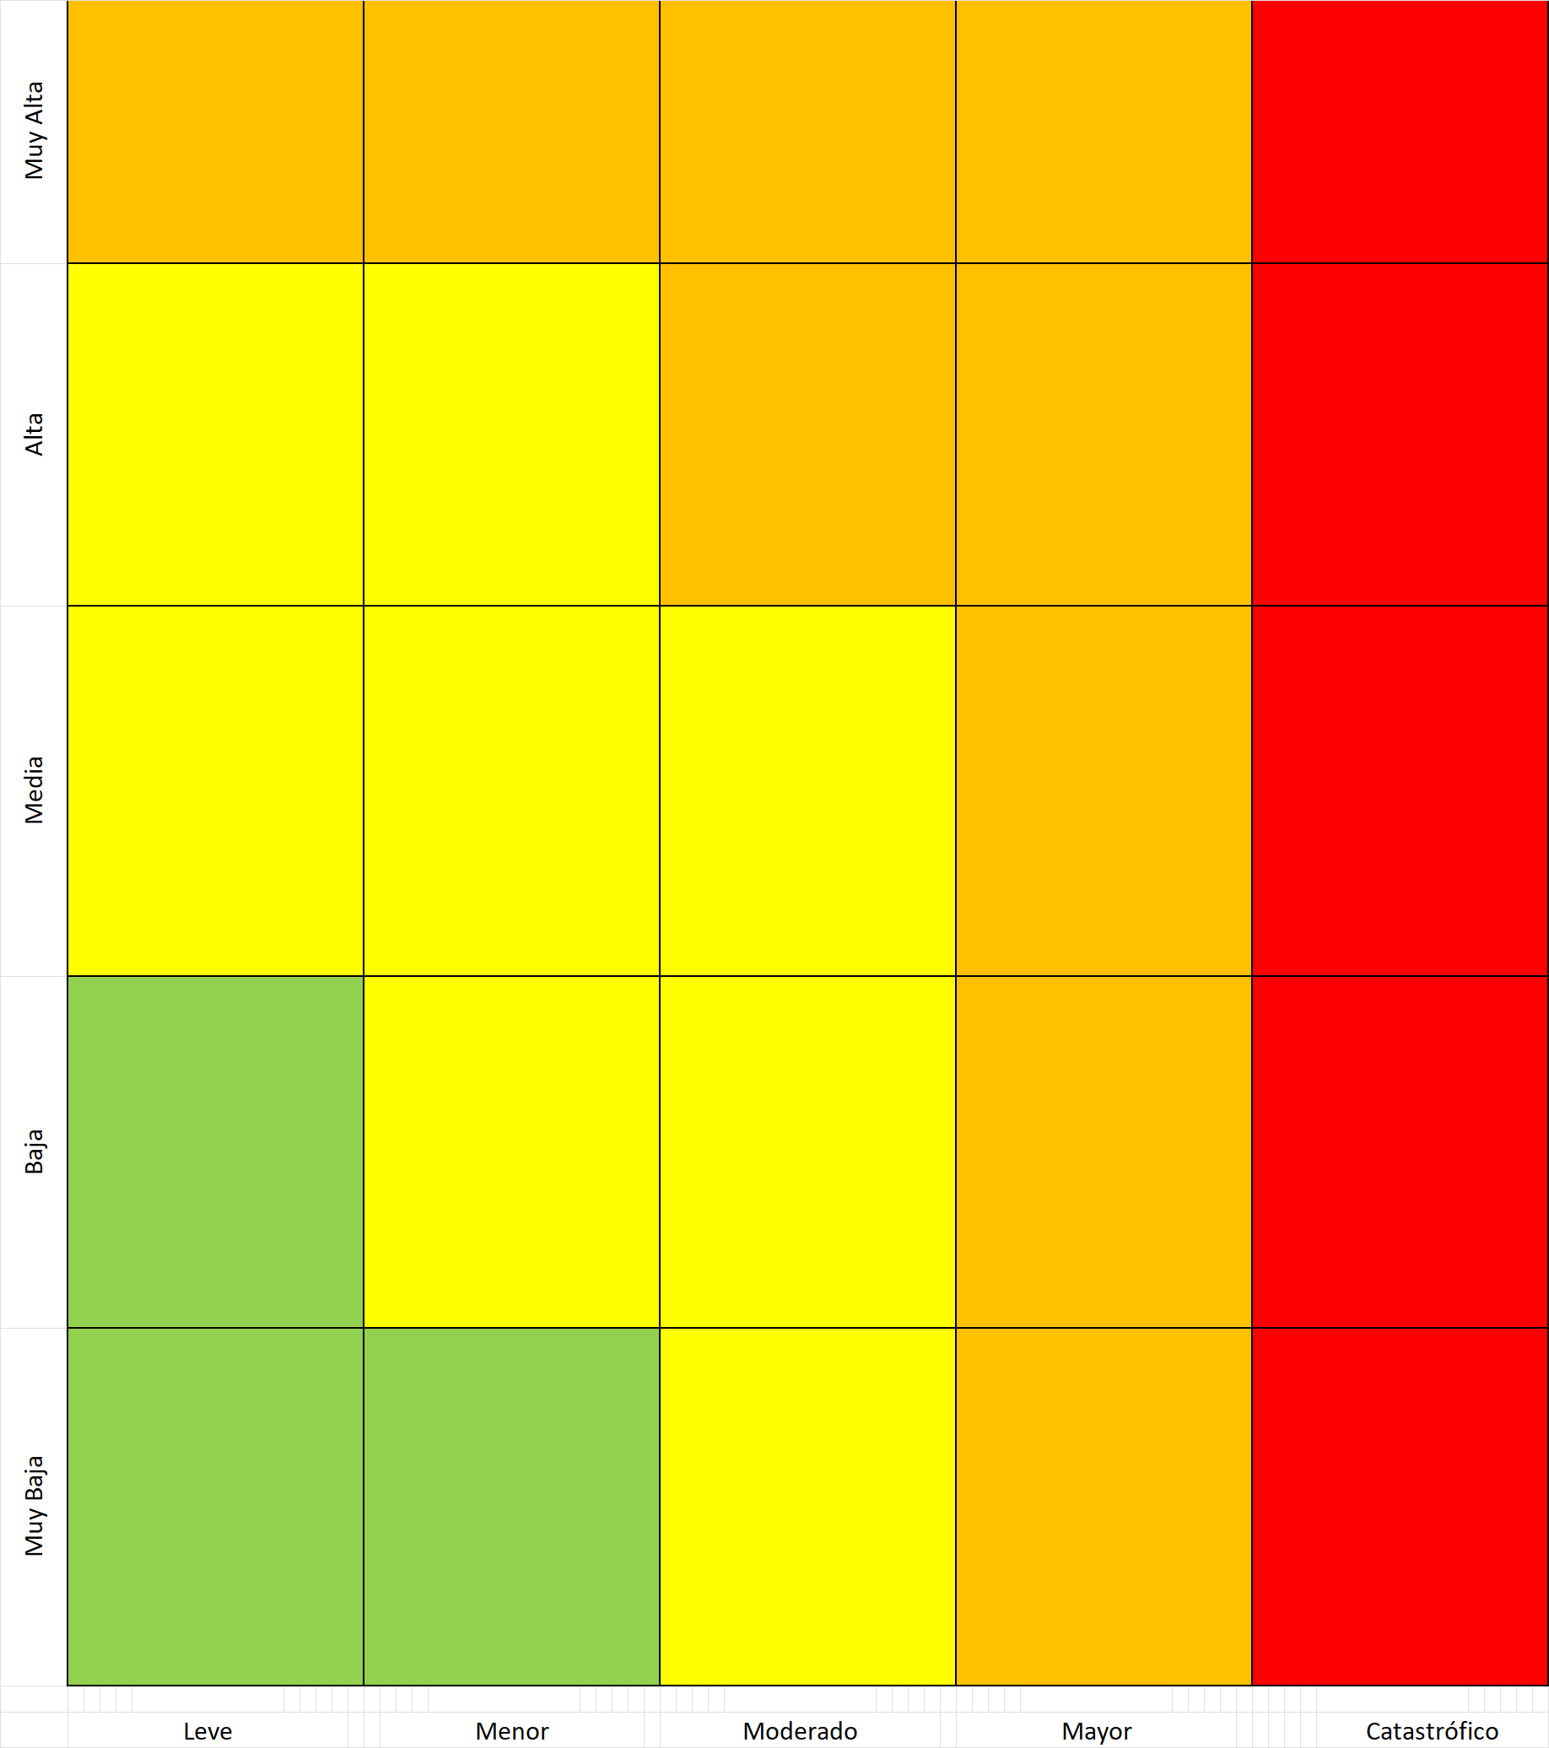
 |  | PROBABILIDAD |  |  |  |  | PROBABILIDAD

 |  |  |  | IMPACTO |  |  |  |  |  | IMPACTO

Riesgos Corrupción
MAPA DE RIESGOS DE CORRUPCIÓN DEL PROCESO

Nombre del Proceso |  |  |  |  |  |  |  |  |  |  | Responsable de Proceso

Identificación del riesgo |  |  |  |  | Análisis del Riesgo |  |  | VALORACIÓN |  |  |  |  | Valoración del riesgo
Proceso/Objetivo | Causa | Riesgo | Descripción | Consecuencia | Riesgo Inherente |  |  |  |  |  |  |  | Riesgo Residual |  |  | Acciones asociadas al control
 |  |  |  |  | Probabilidad | Impacto | Zona del Riesgo | Actividad de Control | Diseño | Ejecución | Solidez | Nivel del Riesgo | Probabilidad | Impacto | Zona de Riesgo | Soporte | Responsable | Tiempo | Indicador Eficacia | Indicador Efectividad

 | * Refencia documental:

 | RESULTADO A

 |  | PERFIL INHERENTE |  |  |  |  |  | PERFIL RESIDUAL

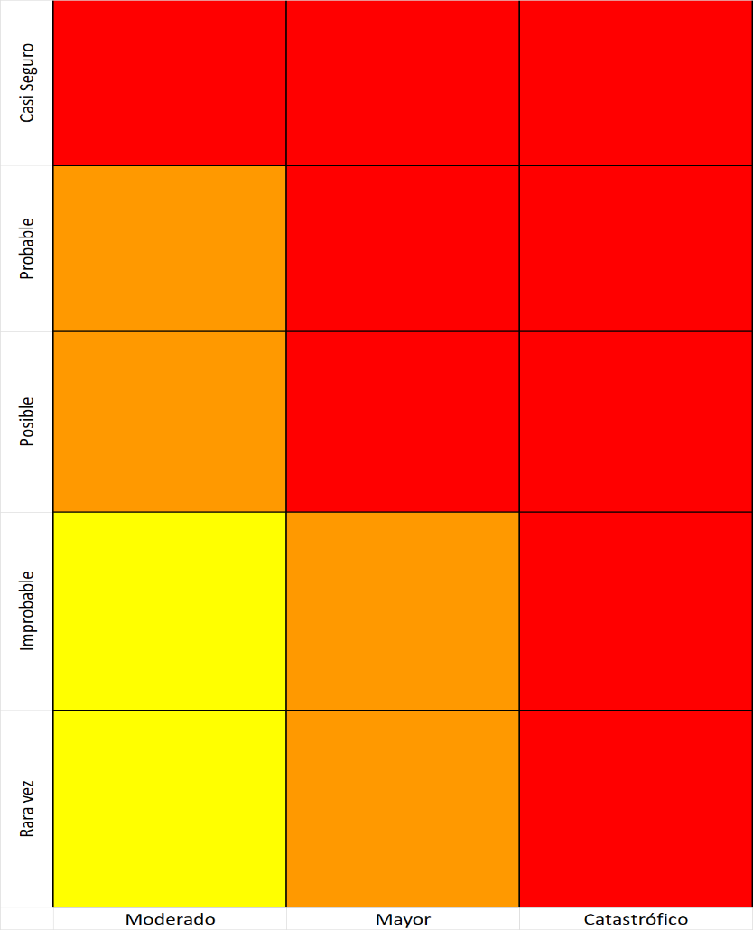
 | PROBABILIDAD |  |  |  |  | PROBABILIDAD

 |  | IMPACTO |  |  |  |  |  | IMPACTO

